상품제안서
이노젠 익스플로 Type-C OTG 메모리(8GB~64GB) | 상품코드: S22661

 |  |  |  |  |  |  | 02-713-8555 | www.synergygift.co.kr
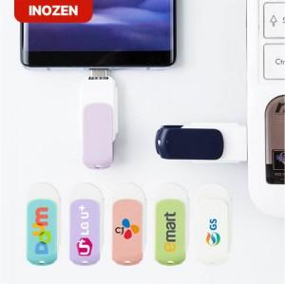

【상세/제작정보】

【인쇄/포장옵션】 | 레이저, 풀칼라 / 포장지포장

【공급단가】 | 수량 | 100~ | 300~ | 500~ | 1,000~ | 3,000~
*VAT별도 | 8GB | 6,870원 | 6,710원 | 6,430원 | 6,270원 | 6,100원
 | 16GB | 9,370원 | 9,150원 | 8,770원 | 8,550원 | 8,320원
 | 32GB | 13,750원 | 13,420원 | 12,870원 | 12,540원 | 12,210원
 | 64GB | 18,750원 | 18,300원 | 17,550원 | 17,100원 | 16,650원

【상품 URL】 | https://www.synergygift.co.kr:443/src/goods_detail.php?gdno=22661

